상품제안서
타이틀리스트 Pro v1 골프공 3알 + 마그넷 골프티 | 상품코드: F32882

 |  |  |  |  |  |  | 02-412-0044 | www.easy1.co.kr
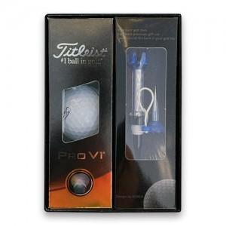

【상세/제작정보】 | 골프티:인쇄불가 배송:1박스30개 6,000원

【인쇄/포장옵션】 | 풀칼라 / 포장지포장

【공급단가】 | 수량 | 50~ | 100~ | 300~ | 500~ | 1,000~
*VAT별도 | 단가 | 23,820원 | 23,420원 | 22,820원 | 22,430원 | 21,830원

【상품 URL】 | https://dev.easy1.co.kr:443/src/goods_detail.php?gdno=32882

